关系图
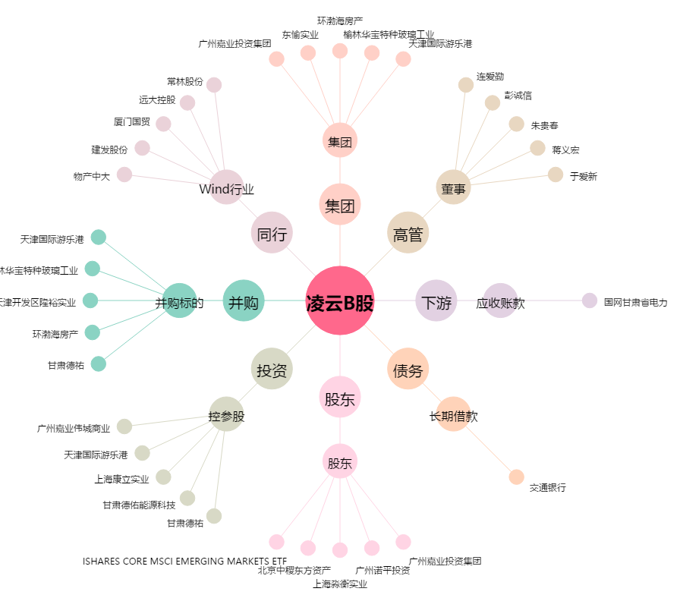
凌云B股[900957.SH] - 关系概览图

